Sheet1
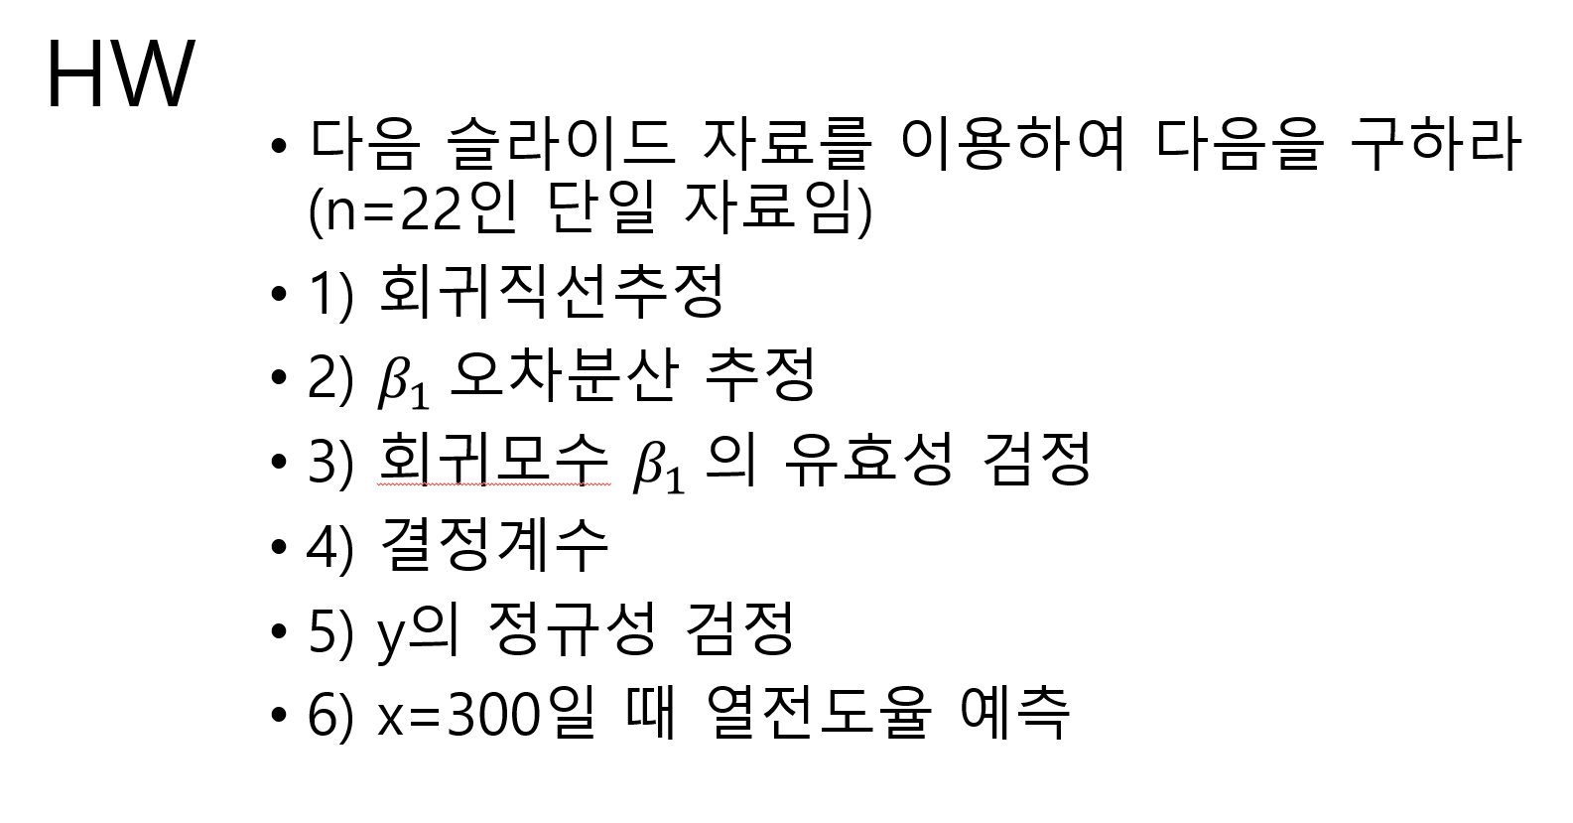
x | y | x = 단위면적당 탄소 알갱이 | y = 열전도율
346 | 45
272 | 20
276 | 20
350 | 65
345 | 65
304 | 20
311 | 30
338 | 30
344 | 55
346 | 55
272 | 30
276 | 30 |  | 1) 회귀직선추정 |  |  |  | 4) 결정계수
정규 확률도
239 | 20 |  | y = β0 + β1x |  |  |  | 0.62250966843
y의 변동 중 약 62.251%가 x와의 선형회귀모형으로 설명된다
254 | 20 |  | β0 | -65.719781084
238 | 20 |  | β1 | 0.34405180302
304 | 30 |  | y = -65.7198 + 0.3440x
311 | 45
338 | 45 |  | 2) β1 오차분산 추정 |  |  |  | 5) y의 정규성 검정
y의 정규성 검정정규확률도를 보면 y값이 20, 30, 45, 55, 65의 몇 개 이산값으로만 구성되어 있어,점들이 이상적인 연속형 정규분포처럼 매끄러운 직선 위에 놓이기보다는 다소 계단식 패턴을 보인다.따라서 엄밀하게는 정규성 가정을 완전히 만족한다고 보기는 어렵다.그러나 표본 크기 (n=22)가 크지 않고, 전체적인 패턴은 직선에서 크게 벗어나지 않으므로 회귀분석 결과를 해석하는 데에는 정규성 가정이 크게 문제되지 않는다고 판단할 수 있다.
344 | 65 |  | β1의 오차분산 = 표준오차^2
346 | 65 |  | 0.0035890326763
272 | 45
276 | 40 |  | 3) 회귀모수 β1의 유효성 검정
 |  |  | H0 | β1 = 0
요약 출력 |  |  | H1 | β1 ≠ 0
 |  |  | t = | 5.7429512794
회귀분석 통계량 |  |  | p-value = | 1.2784465533E-05
다중 상관계수 | 0.788992819 |  | alpha = | 0.05
결정계수 | 0.62250966843 |  | t 0.05, 20 | 2.0859634473 |  |  | 6) x=300일 때 열전도율 예측
계산된 t값이 임계 t값보다 크므로, H0을 기각하고 β1은 통계정으로 유효하다.
조정된 결정계수 | 0.60363515185 |  |  |  |  |  | y = -65.7198 + 0.3440x
표준 오차 | 10.581124733 |  |  |  |  |  | x = 300 대입
관측수 | 22 |  |  |  |  |  | y = | 37.4802
 |  |  |  |  |  |  | 열전도율 = 37.4802
분산 분석
 | 자유도 | 제곱합 | 제곱 평균 | F 비 | 유의한 F
회귀 | 1 | 3692.6141695 | 3692.6141695 | 32.981489398 | 1.2784465533E-05
잔차 | 20 | 2239.2040123 | 111.96020061
계 | 21 | 5931.8181818

 | 계수 | 표준 오차 | t 통계량 | P-값 | 하위 95% | 상위 95% | 하위 95.0% | 상위 95.0%
Y 절편 | -65.719781084 | 18.389214954 | -3.5738220065 | 0.0019004137209 | -104.0790113 | -27.360550866 | -104.0790113 | -27.360550866
x | 0.34405180302 | 0.059908535922 | 5.7429512794 | 1.2784465533E-05 | 0.21908478691 | 0.46901881914 | 0.21908478691 | 0.46901881914

잔차 출력 |  |  |  |  | 확률 출력

관측수 | 예측치 y | 잔차 | 표준 잔차 |  | 백분율 | y
1 | 53.322142761 | -8.3221427614 | -0.80593121521 |  | 2.2727272727 | 20
2 | 27.862309338 | -7.8623093377 | -0.76140012261 |  | 6.8181818182 | 20
3 | 29.23851655 | -9.2385165498 | -0.89467449468 |  | 11.363636364 | 20
4 | 54.698349973 | 10.301650027 | 0.99763024531 |  | 15.909090909 | 20
5 | 52.978090958 | 12.021909042 | 1.1642232104 |  | 20.454545455 | 20
6 | 38.871967034 | -18.871967034 | -1.8275950992 |  | 25 | 20
7 | 41.280329656 | -11.280329656 | -1.092407334 |  | 29.545454545 | 30
8 | 50.569728337 | -20.569728337 | -1.9920093455 |  | 34.090909091 | 30
9 | 52.634039155 | 2.3659608447 | 0.22912388712 |  | 38.636363636 | 30
10 | 53.322142761 | 1.6778572386 | 0.16248670109 |  | 43.181818182 | 30
11 | 27.862309338 | 2.1376906623 | 0.20701779369 |  | 47.727272727 | 30
12 | 29.23851655 | 0.76148345019 | 0.073743421613 |  | 52.272727273 | 40
13 | 16.508599838 | 3.491400162 | 0.33811344699 |  | 56.818181818 | 45
14 | 21.669376883 | -1.6693768833 | -0.16166544828 |  | 61.363636364 | 45
15 | 16.164548035 | 3.8354519651 | 0.37143204001 |  | 65.909090909 | 45
16 | 38.871967034 | -8.8719670344 | -0.85917718289 |  | 70.454545455 | 45
17 | 41.280329656 | 3.7196703444 | 0.36021954042 |  | 75 | 55
18 | 50.569728337 | -5.5697283372 | -0.53938247107 |  | 79.545454545 | 55
19 | 52.634039155 | 12.365960845 | 1.1975418034 |  | 84.090909091 | 65
20 | 53.322142761 | 11.677857239 | 1.1309046174 |  | 88.636363636 | 65
21 | 27.862309338 | 17.137690662 | 1.6596446681 |  | 93.181818182 | 65
22 | 29.23851655 | 10.76148345 | 1.0421613379 |  | 97.727272727 | 65

